Instructivo Rótulo
La etiqueta debe completarse de acuerdo con cada residuo peligroso e imprimirse para luego rotular el contenedor correspondiente.
Guantes contaminados con Ácido monocloroacético |  |  |  | En esta sección va el nombre del residuo peligroso
Nombre del Residuo Peligroso
Breve descripción del contenido | 40 pares de guantes de nitrilo contaminados con ácido monocloroacético del proceso de docencia experimental. |  |  | En esta sección puede escribir una breve descripción del contenido que llevan los contenedores o bolsas de residuos peligrosos, los reactivos o sustancias peligrosas en desuso o de procesos de docencia o investigación, etc.
Laboratorio/área/unidad que generó el Residuo Peligroso |  | Laboratorio Experimental Química |  | En está sección se identifica el Laboratorio/área/unidad que originó el residuo peligroso.
Peso (Kg) | 0,5 kg | Estado (Sólido o Líquido) | Sólido | En estas secciones se identifica el peso en kilogramos y el estado del residuo, en caso de contenedores vacíos que contuvieron sustancias peligrosas se identifica como sólido.
X
Fecha de generación | 2025-05-22 | Docencia Experimental | Investigación | En estas secciones se coloca la fecha de generación del residuo peligroso y se marca con una "X" según corresponda el origen.
Indicar la o las características de peligrosidad del residuo
Corrosivo (CO) |  |  |  | En esta sección hay una lista desplegable para elegir la peligrosidad principal del residuo peligroso.
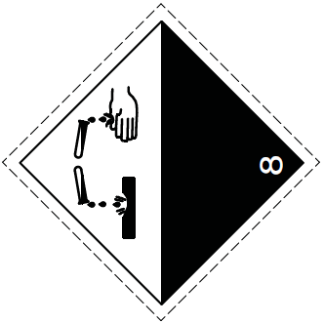 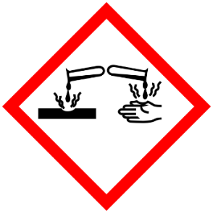 |  |  |  | En esta sección se debe copiar de la pestaña pictogramas, los correspondientes a la peligrosidad.
Tóxico Crónico (TC) |  |  |  | En esta sección hay una lista desplegable para elegir otra peligrosidad asociada al residuo peligroso, si corresponde.
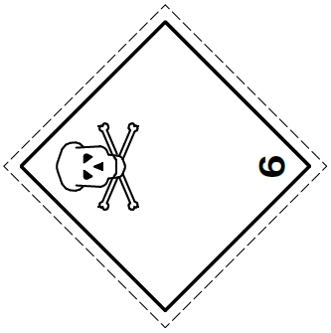 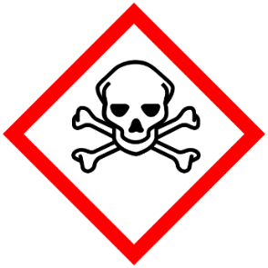 |  |  |  | En esta sección se debe copiar de la pestaña pictogramas, los correspondientes a la peligrosidad.
ETIQUETA RESPEL

Pictogramas
PICTOGRAMAS
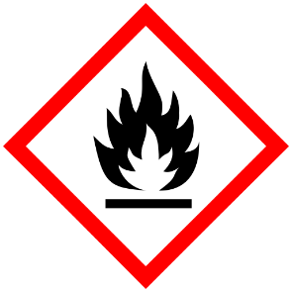  Inflamable Líquido (IN)
 Inflamable Sólido (IN) |  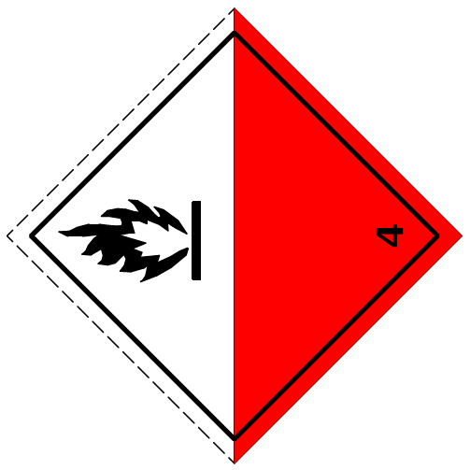 Otra variable
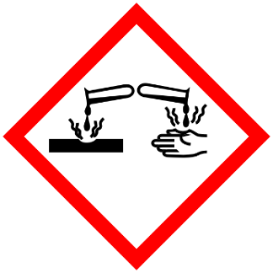 Corrosivo (CO)
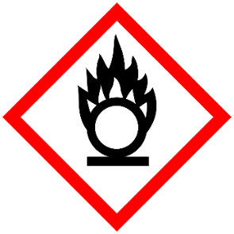 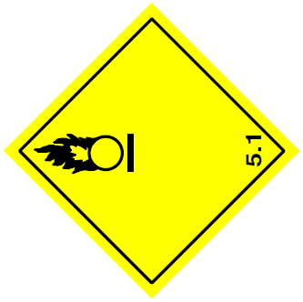 Reactivo (RE) | 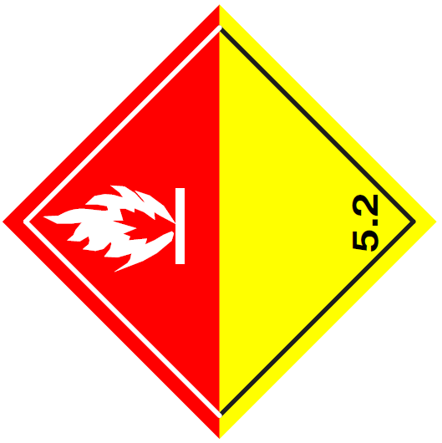 Otra variable
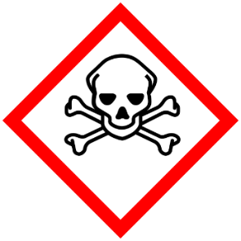 Tóxico Agudo (TA)
Tóxico Crónico (TC)
Tóxico Extrínseco (TE)

